Пропозиція_товари
 |  |  |  |  |  |  |  |  | Додаток №1до Запиту_2801_SS
 |  | Форма цінової пропозиції
 |  | Закупівля офісних меблів
(Назва Учасника), надає свою пропозицію щодо участі у закупівлі меблів для офісу.
Відомості про підприємство |  |  |  |  | Повне найменування учасника – суб’єкта господарювання
 |  |  |  |  | Ідентифікаційний код за ЄДРПОУ або реєстраційний номер облікової картки платника податків
 |  |  |  |  | Реквізити (адреса - юридична та фактична, телефон, факс, телефон для контактів, e-mail, розрахунковий рахунок)
Відомості про особу (осіб), які уповноважені представляти інтереси Учасника |  |  |  |  | (Прізвище, ім’я, по батькові, посада, контактний телефон).
Допускаються будь-які аналоги з технічними та функціональними характеристиками не гірше наведених. Учаснику необхідно вказати модель (торгову марку), виробника та детально зазначати технічні характеристики продукції у відповідності до параметрів та вимог технічного опису даної таблиці та обов’язково надати фото./5 Вартість доставки має бути врахована у вартість товару. Адреса доставки меблів: м. Одеса, (точна адреса буде надана переможцю закупівлі під час підписання договору).
№ п/п | Назва | Технічні характеристики та опис |  |  | Одиниця виміру | Кількість | Ціна, за одиницю, (з урахуванням всіх податків і зборів) * | Вартість, грн., (з урахуванням всіх податків і зборів) * | Умови оплати, % передплати /післяплати | Термін поставки товару, календарних днів
 |  | Запит** |  | Пропозиція вказати параметри та характеристики по кожному пункту, надати візуалізацію |  |  |  |  | Пропозиція | Пропозиція
1 | Тумба офісна | Матеріал фасаду: ДСП; Матеріал корпуса: ЛДСП Ручки : металеві Колір: сірий Поверхня: Глянцеві Установка: Підлогові Висувні ящики: 1 маленький та 1 великий Коліщатка Розміри: Висота: 585 мм; Ширина: 405 мм; Глибина: 420 мм Гарантія: | 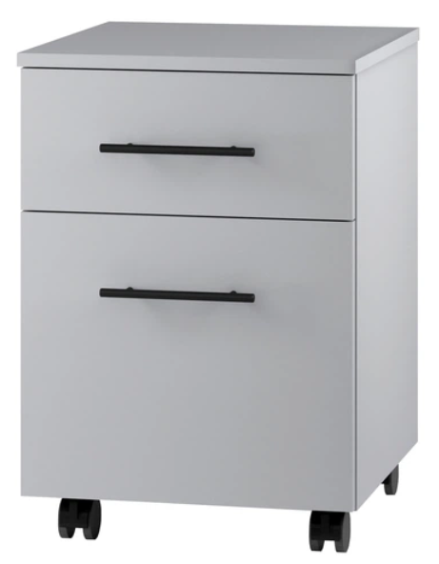 |  | шт | 10 |  | 0.00 ₴
2 | Тумба офісная під принтер | Матеріал фасаду: ЛДСП; Матеріал корпуса: ЛДСП Ручки : металеві Колір: сірий З верхнім відкритим відсіком та великим нижнім відсіком з дверцятами та полицею. Коліщатка Розміри: Висота: 69.4 см; Ширина: 70 см; Глибина: 31.6 см Гарантія: | 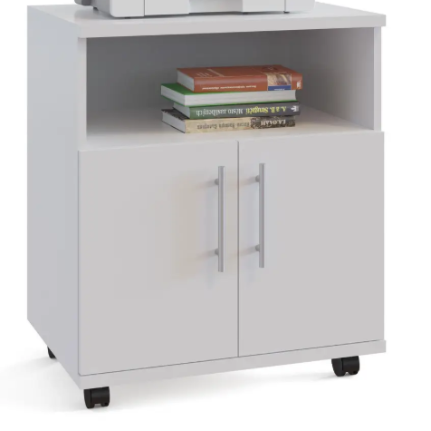 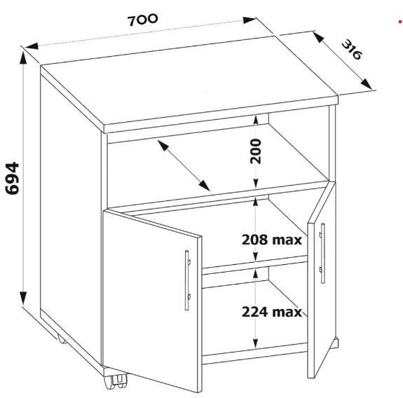 |  | шт | 5 |  | 0.00 ₴
3 | Стеллаж | Конструкція: Стелаж з полками Матеріал полок: ЛДСП Тип установки: пристінний, напольний Кількість полок: 10 шт. Колір виробника: графіт Матеріал каркаса: ДСП Висота: 1407 мм; Глибина: 288 мм; Ширина: 1362 мм Гарантія: | 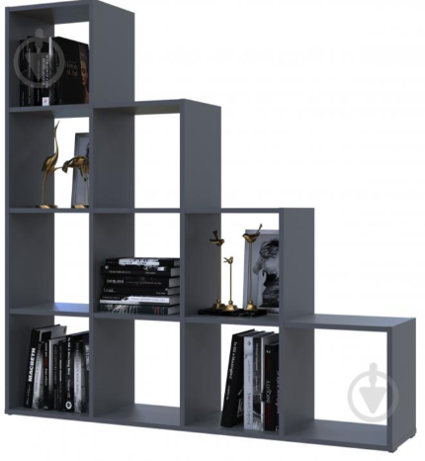 |  | шт | 2 |  | 0.00 ₴
4 | Шафа для документів | Комбінована з відкритими полицями розстібна Матеріал виробу: ЛДСП Колір каркасу: сірий Матеріал каркасу: ЛДСП Конструкція: дводверні Оснащення: з полицями (скільки полиць) Розміри: Ширина: 700 мм Висота: 1825 мм Глибина: 345 мм Гарантія: |  |  | шт | 3 |  | 0.00 ₴
5 | Шафа для одежи | Вид: распашна Призначення: для одягу Матеріал виробу: ЛДСП Колір каркасу: яблуня локарно (коричневий) Конструкція: дводверні Оснащення: штанга для одягу Розміри: Ширина: 700 мм, Висота: 1825 мм, Глибина: 550 мм Гарантія: | 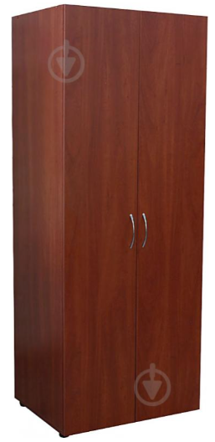 |  | шт | 3 |  | 0.00 ₴
6 | Шафа офісна | Вид:з відкритими полицями Матеріал каркаса: ДСП Колір каркасу: яблуня локарно (коричневий) Вид: з відкритими полицями4 шт. Розміри: Ширина: 700 мм, Высота: 1825 мм, Глубина: 347 мм Гарантія: |  |  | шт | 2 |  | 0.00 ₴
7 | Стіл для конференцій | Форма стільниці: овальна Матеріал стільниці: ЛДСП Колір стільниці: Венге магія Матеріал каркаса: ЛДСП Довжина: 3000 мм, Ширина: 1600 мм, Висота: 760 мм Гарантія: | 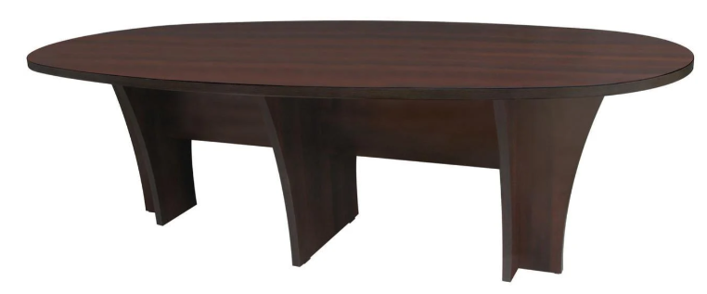 |  | шт | 1 |  | 0.00 ₴
8 | Диван металевий | Базовий колір: чорний Нескладний, без трансформації Матеріал каркаса: метал Наповнювач: пінополіуретан Оснащення: на ніжках Оббивка: рогожка Колір оббивки: чорний Розмір: Ширина:1260 мм, Висота: 750 мм, Глибина: 700 мм Гарантія: | 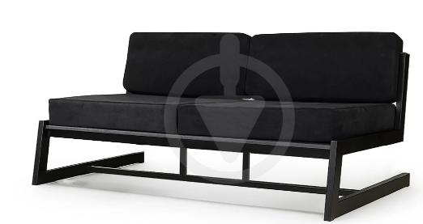 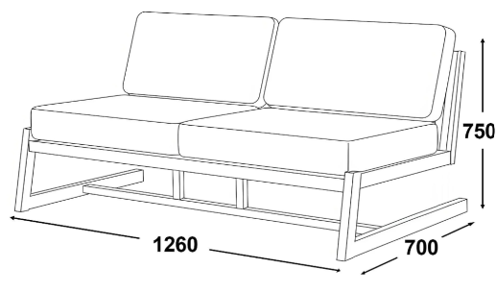 |  | шт | 2 |  | 0.00 ₴
9 | Крісло чорне | Колір оббивки: чорний Колір каркаса: чорний Оббивка: штучна шкіра, екошкіра Категорія оббивки: 4 категорія Наповнювач: поролон, пінополіуретан Матеріал каркаса: брус сосновий зрощений, ДВП, фанера Оснащення: з ніжками, з м'якими підлокітниками Висота сидіння 42 см, глибина сидіння 55 см, ширина сидіння 55 см Розмір: Висота: 750 мм, Ширина: 750 мм, Глибина: 800мм Гарантія: | 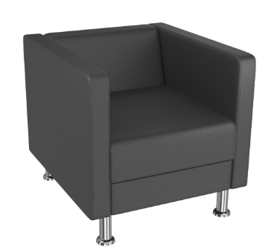 |  | шт | 2 |  | 0.00 ₴
10 | Стелаж металевий | Розмір секції: 180х90х40 СМ; Колір каркаса: чорний; порошкова фарба; Матеріал каркасу: метал; Товщина металу: 0,7 мм; Кількість полиць: 5 шт; Матеріал полиць: МДФ; Товщина 4 мм; Кріплення: зачепи. Гарантія: | 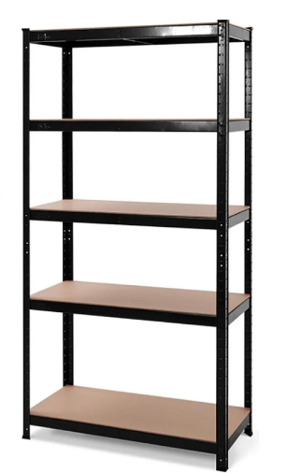 |  | шт | 2 |  | 0.00 ₴
11 | Шафа C.170.1 | Базовий колір: сірий Особливості: із замком, механічний, ключовий Кількість секцій: 1 Кількість полиць: 3 шт. Призначення: для офісу, для картотек, для архіву, для канцелярії Розміри: Висота: 1710 мм, Ширина: 540 мм, Глибина: 400 мм Гарантія: | 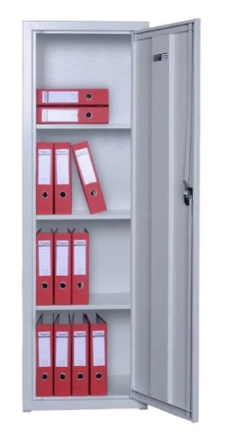 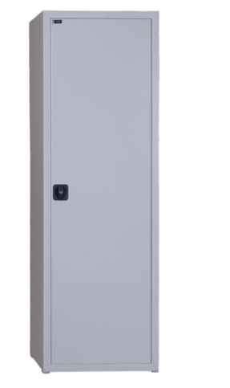 |  | шт | 1 |  | 0.00 ₴
12 | Шафа архівна бухгалтерська | Матеріал: метал. Особливості: із замком, ключовий, механічний Кількість секцій: 1 Кількість полиць: 4 шт., що регулюються. Колір виробника: сірий Розміри: Висота: 1800 мм, Ширина: 800 мм, Глибина: 500 мм Гарантія: | 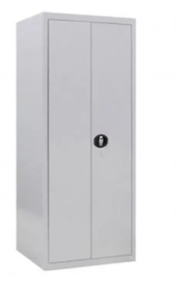 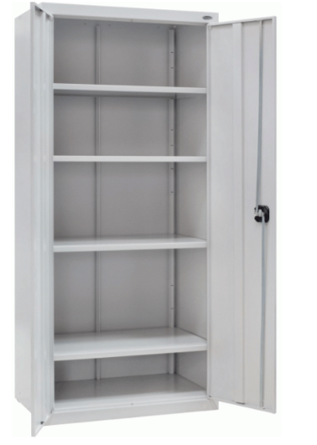 |  | шт | 1 |  | 0.00 ₴
13 | Шафа-сейф | Замок: Ключ Висота: 1275 мм, Ширина: 460 мм, Глибина: 340 мм Внутрішнє відділення в сейфі: Відділення з ключем (трейзер); Полиця; Додаткові характеристики: Кількість полиць: 2 шт, Знімні полиці, Зварна конструкція зі сталі, Внутрішні петлі, Можливість зберігання всіх видів офісних документів і папок. Чотири анкерні отвори для кріплення до стіни та підлоги. Можливість анкерного кріплення Комплектується двома ключовими замками Товщина бічних стінок: 1.2 мм, Товщина лицьової панелі: 1.2 мм Внутрішні габарити (ВхШхГ): 64.5/62.2х43.6х29.6 см Кількість дверей: 2 шт Офіційної гарантії від виробника на конструкцію, 12 місяців на замок | 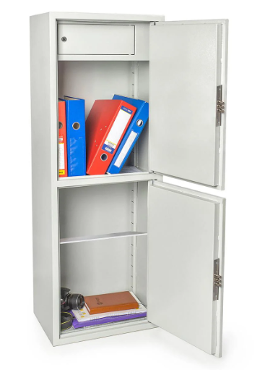 |  | шт | 1 |  | 0.00 ₴
14 | Офісний сейф | Діаметр ригелів: 10 мм Колір виробника: чорний Кількість секцій: 1 шт. Покриття: порошкова фарба Матеріал: Конструкція корпусу виконана з листів сталі товщиною 1мм (корпус) та 1,5мм (дверна плита).... Тип замку: ключовий, тип ключа: сувальдний (метелик) Тип ригелів: круглі необертові Гарантія: 60 міс. Розміри: Висота: 550 мм, Глибина: 360 мм, Ширина: 440 мм | 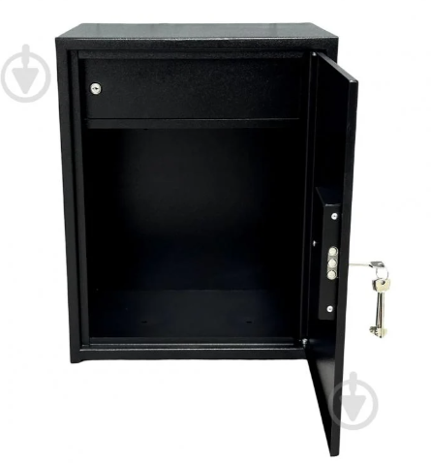 |  | шт | 1 |  | 0.00 ₴
Всього вартість пропозиції, грн* |  |  |  |  |  |  | 0.00 ₴
Увага! Додаткові вимоги |  | 1. Поставка Товарів здійснюється однією партією відповідно до заявки Замовника протягом 2026 року. 2. Товар повинен бути належним чином упакований для уникнення пошкоджень під час транспортування. 3. Кожен предмет закупівлі повинен мати відповідну документацію якості, а також інструкцію зі збирання. 4. Доставка товару транспортом Постачальника та за рахунок постачальника за адресою, вказаною Замовником, а саме: м. Одеса, 5. У разі виявлення неякісного товару або такого, що не відповідає умовам договору, учасник-переможець зобов’язаний замінити неякісний товар протягом 5 робочих днів з моменту виявлення неякісного товару на якісний без будь-якої додаткової оплати з боку замовника. Заміна відбуваєтся за рахунок постачальника. 6. У випадку поламки продукції, у гарантійний період, постачальник здійснює ремонт за власний рахунок.
* Товариство Червоного Хреста України є громадською неприбутковою організацією і просить надати максимальні знижки на товар, вказаний у ціновій пропозиції.
Термін постачання: _____________ календарних днів

Умови оплати: ________________________________________________________ (обов'язково зазначити % передплати/післяплати)

Примітка: вартість одиниці продукції та загальну вартість пропозиції потрібно заповнювати у гривнях, зазначаючи цифрове значення, яке має не більше двох знаків після коми.
Ми погоджуємось, що всі витрати, пов’язані з доставкою товару, завантажувально-розвантажувальними роботами, здійснюються за рахунок Постачальника за наданою адресою.
Ми погоджуємося з умовами, що Замовник має право розділити дану закупівлю між декількома постачальниками за умови наявності більш вигідних умов на різні позиції.
Ми погоджуємося з умовами, що Ви можете відхилити нашу чи всі надані пропозиції, та розуміємо, що Ви не обмежені у прийнятті будь-якої іншої пропозиції з більш вигідними для Вас умовами.
Ми погоджуємось зафіксувати цінову пропозицію протягом 90 днів календарних днів з моменту подачі
Подаючи свою пропозицію ми підтверджуємо повну комплектацію та відповідність умовам зазначеним в Запиті.

Учасники повинні надсилати цінові пропозиції з підписом і печаткою (за наявності)

 |  | Керівник організації / ФОП:____________________________ ( ____________________)
 |  | МП підпис ПІБ

